0. 표지
 | 문서번호 | CHECKBANG-CA-2026-002
 | 작성자 | 취약점진단팀
 | 보안등급 | Confidential
 | Ver | ver 1.0

"Check방" 취약점 진단

Unix 서버 이행점검 결과


2026-06-16

2-1. 요약결과(그래프)
 |  | 항목별 양호 비율

진단 도메인 | 평균 점수
1. 계정 관리 | 100.0%
2. 파일 및 디렉토리 관리 | 100.0%
3. 서비스 관리 | 100.0%
4. 패치 관리 | 0.0%
5. 로그 관리 | 100.0%

 |  | 양호 / 취약 / N/A 비율

상태 | 개수
양호 | 54
취약 | 1
N/A | 12

 |  | 영역별 취약 수

영역 | 취약 수
계정 관리 | 0
파일 및 디렉토리 관리 | 0
서비스 관리 | 0
패치 관리 | 1
로그 관리 | 0

3-1. 진단 결과(Unix)
Unix 취약점 진단 상세결과(67항목)
진단항목 | No. | 세부 진단항목 | 진단기준 | 1 | ip-10-0-9-57.ec2.internal | ip-10-0-9-57.ec2.internal
 |  |  |  |  | 10.0.9.57 | 10.0.9.57
 |  |  |  |  | 최초진단 | 이행점검
1. 계정 관리 | U-01 | root 계정 원격 접속 제한 | 양호: 원격터미널 서비스를 사용하지 않거나, 사용 시 root 직접 접속을 차단한 경우 취약: 원격터미널 서비스 사용 시 root 직접 접속을 허용한 경우 | 양호 |  | 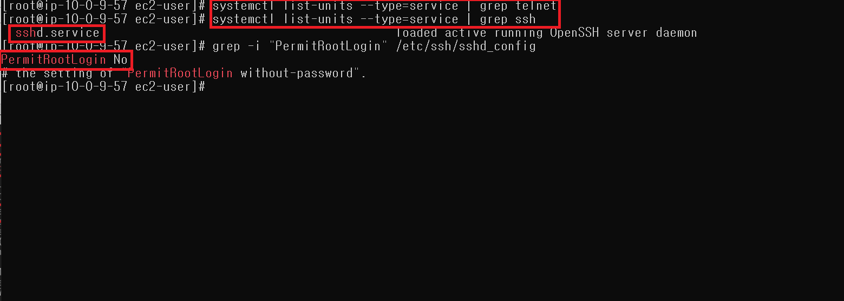
 | U-02 | 비밀번호 관리정책 설정 | 양호: 비밀번호 관리 정책이 설정된 경우 취약: 비밀번호 관리 정책이 설정되지 않은 경우 | 양호 | 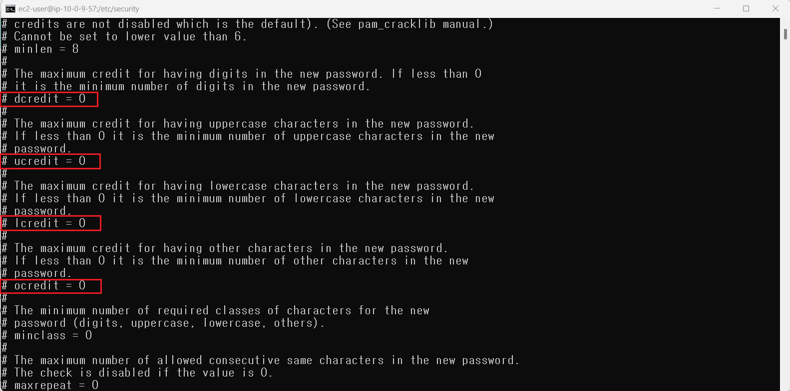 ucredit: 대문자 (Uppercase) 제한 [1, 2] credit: 소문자 (Lowercase) 제한 [1, 2] dcredit: 숫자 (Digit) 제한 [1, 2] ocredit: 특수문자 (Other) 제한 [1, 2] 0 값은 비활성화 | 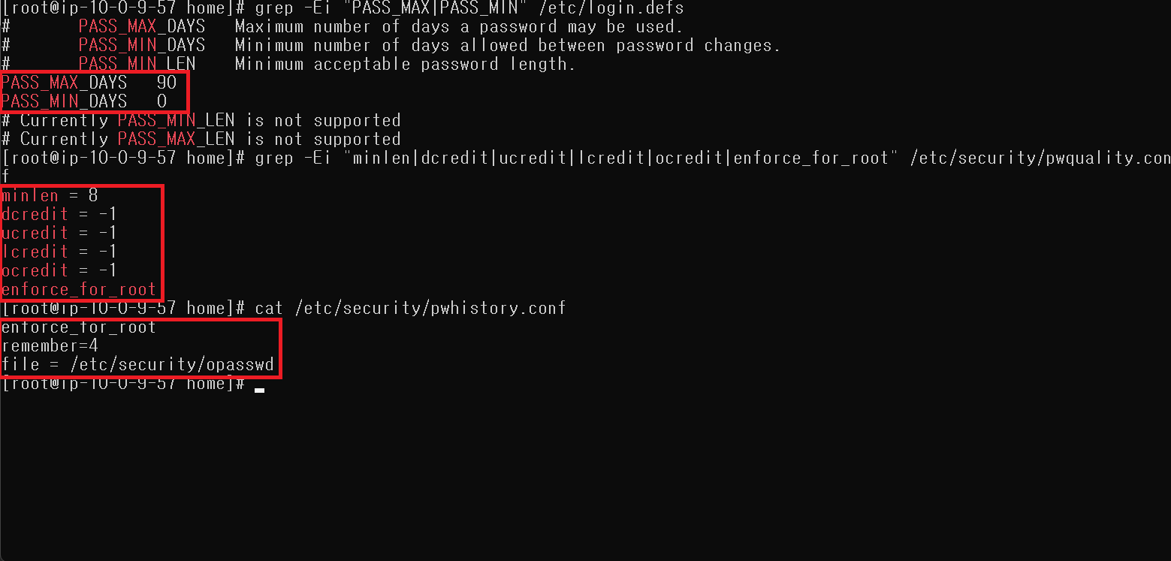
 | U-03 | 계정 잠금 임계값 설정 | 양호: 계정 잠금 임계값이 10회 이하의 값으로 설정된 경우 취약: 계정 잠금 임계값이 설정되어 있지 않거나, 10회 이하의 값으로 설정되지 않은 경우 | 양호 | 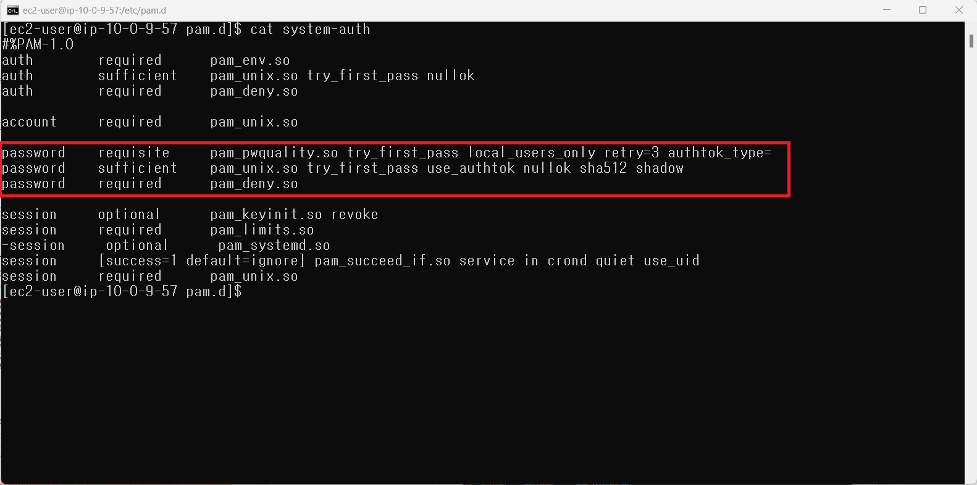 | 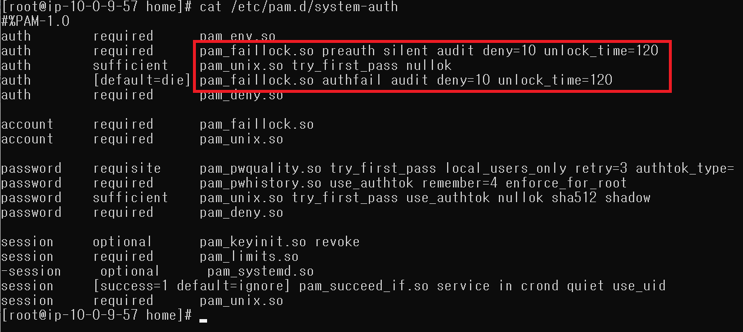
 | U-04 | 비밀번호 파일 보호 | 양호: 쉐도우 비밀번호를 사용하거나, 비밀번호를 암호화하여 저장하는 경우 취약: 쉐도우 비밀번호를 사용하지 않고, 비밀번호를 암호화하여 저장하지 않는 경우 | 양호
 | U-05 | root 이외의 UID가 '0' 금지 | 양호: root 계정과 동일한 UID를 갖는 계정이 존재하지 않는 경우 취약: root 계정과 동일한 UID를 갖는 계정이 존재하는 경우 | 양호
 | U-06 | 사용자 계정 su 기능 제한 | 양호: su 명령어를 특정 그룹에 속한 사용자만 사용하도록 제한된 경우 ※ 일반 사용자 계정 없이 root 계정만 사용하는 경우 취약: su 명령어를 모든 사용자가 사용하도록 설정된 경우 | 양호
 | U-07 | 불필요한 계정 제거 | 양호: 불필요한 계정이 존재하지 않는 경우 취약: 불필요한 계정이 존재하는 경우 | 양호 |  | 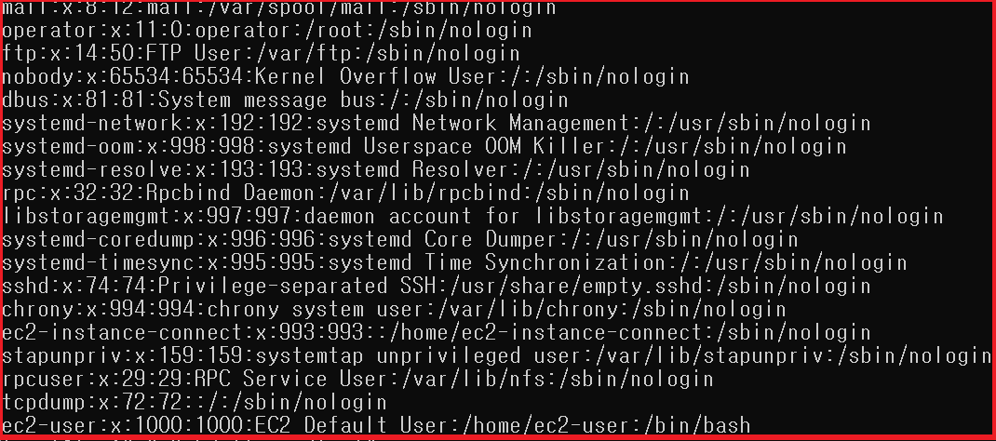
 | U-08 | 관리자 그룹에 최소한의 계정 포함 | 양호: 관리자 그룹에 불필요한 계정이 등록되어 있지 않은 경우 취약: 관리자 그룹에 불필요한 계정이 등록된 경우 | 양호
 | U-09 | 계정이 존재하지 않는 GID 금지 | 양호: 시스템 관리나 운용에 불필요한 그룹이 제거된 경우 취약: 시스템 관리나 운용에 불필요한 그룹이 존재하는 경우 불필요한 그룹이 존재하는 경우 | 양호
 | U-10 | 동일한 UID 금지 | 양호: 동일한 UID로 설정된 사용자 계정이 존재하지 않는 경우 취약: 동일한 UID로 설정된 사용자 계정이 존재하는 경우 | 양호
 | U-11 | 사용자 Shell 점검 | 양호: 로그인이 필요하지 않은 계정에 /bin/false(/sbin/nologin) 쉘이 부여된 경우 취약: 로그인이 필요하지 않은 계정에 /bin/false(/sbin/nologin) 쉘이 부여되지 않은 경우 | 양호
 | U-12 | 세션 종료 시간 설정 | 양호: Session Timeout이 600초(10분) 이하로 설정된 경우 취약: Session Timeout이 600초(10분) 이하로 설정되지 않은 경우 | 양호
 | U-13 | 안전한 비밀번호 암호화 알고리즘 사용 | 양호: SHA-2 이상의 안전한 비밀번호 암호화 알고리즘을 사용하는 경우 취약: 취약한 비밀번호 암호화 알고리즘을 사용하는 경우 | 양호
2. 파일 및 디렉토리 관리 | U-14 | root 홈, 패스 디렉터리 권한 및 패스 설정 | 양호: PATH 환경변수에 “.” 이 맨 앞이나 중간에 포함되지 않은 경우 취약: PATH 환경변수에 “.” 이 맨 앞이나 중간에 포함된 경우 | 양호
 | U-15 | 파일 및 디렉터리 소유자 설정 | 양호: 소유자가 존재하지 않는 파일 및 디렉터리가 존재하지 않는 경우 취약: 소유자가 존재하지 않는 파일 및 디렉터리가 존재하는 경우 | 양호
 | U-16 | /etc/passwd 파일 소유자 및 권한 설정 | 양호: /etc/passwd 파일의 소유자가 root이고, 권한이 644 이하인 경우 취약: /etc/passwd 파일의 소유자가 root가 아니거나, 권한이 644 이하가 아닌 경우 | 양호
 | U-17 | 시스템 시작 스크립트 권한 설정 | 양호: 시스템 시작 스크립트 파일의 소유자가 root이고, 일반 사용자의 쓰기 권한이 제거된 경우 취약: 시스템 시작 스크립트 파일의 소유자가 root가 아니거나, 일반 사용자의 쓰기 권한이 부여된 경우 | 양호
 | U-18 | /etc/shadow 파일 소유자 및 권한 설정 | 양호: /etc/shadow 파일의 소유자가 root이고, 권한이 400 이하인 경우 취약: /etc/shadow 파일의 소유자가 root가 아니거나, 권한이 400 이하가 아닌 경우 | 양호
 | U-19 | /etc/hosts 파일 소유자 및 권한 설정 | 양호: /etc/hosts 파일의 소유자가 root이고, 권한이 644 이하인 경우 취약: /etc/hosts 파일의 소유자가 root가 아니거나, 권한이 644 이하가 아닌 경우 | 양호
 | U-20 | /etc/(x)inetd.conf 파일 소유자 및 권한 설정 | 양호: /etc/(x)inetd.conf 파일의 소유자가 root이고, 권한이 600 이하인 경우 취약: /etc/(x)inetd.conf 파일의 소유자가 root가 아니거나, 권한이 600 이하가 아닌 경우 | 양호
 | U-21 | /etc/(r)syslog.conf 파일 소유자 및 권한 설정 | 양호: /etc/(r)syslog.conf 파일의 소유자가 root(또는 bin, sys)이고, 권한이 640 이하인 경우 취약: /etc/(r)syslog.conf 파일의 소유자가 root(또는 bin, sys)가 아니거나, 권한이 640 이하가 아닌 경우 | 양호 | /etc/(r)syslog 존재하지 않음
 | U-22 | /etc/services 파일 소유자 및 권한 설정 | 양호: /etc/services 파일의 소유자가 root(또는 bin, sys)이고, 권한이 644 이하인 경우 취약: /etc/services 파일의 소유자가 root(또는 bin, sys)가 아니거나, 권한이 644 이하가 아닌 경우 | 양호
 | U-23 | SUID, SGID, Sticky bit 설정 파일 점검 | 양호: 주요 실행 파일의 권한에 SUID와 SGID에 대한 설정이 부여되어 있지 않은 경우 취약: 주요 실행 파일의 권한에 SUID와 SGID에 대한 설정이 부여된 경우 | 양호 | 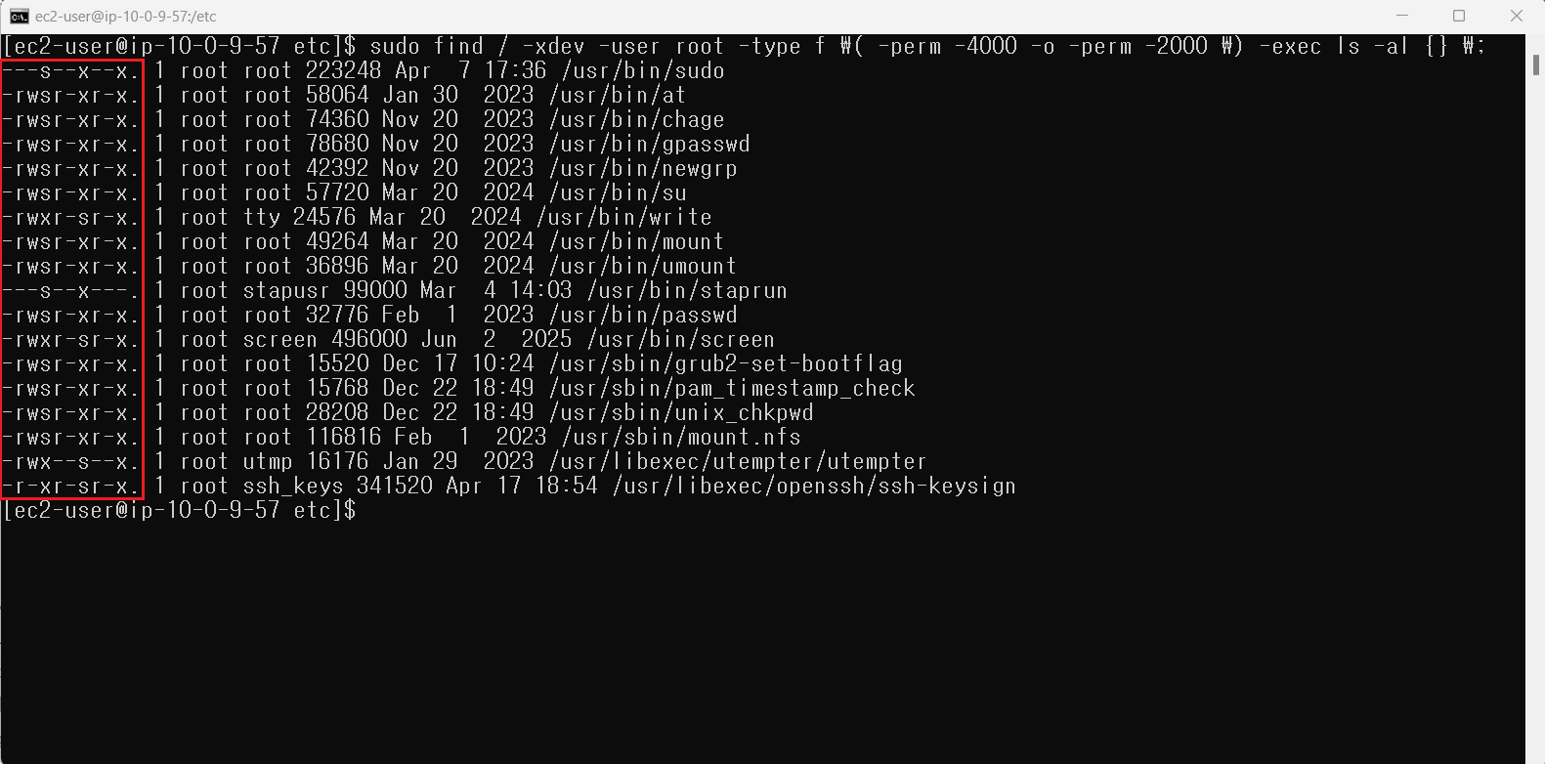 일부 실행 파일에 SUID 및 SGID가 부여됨 | 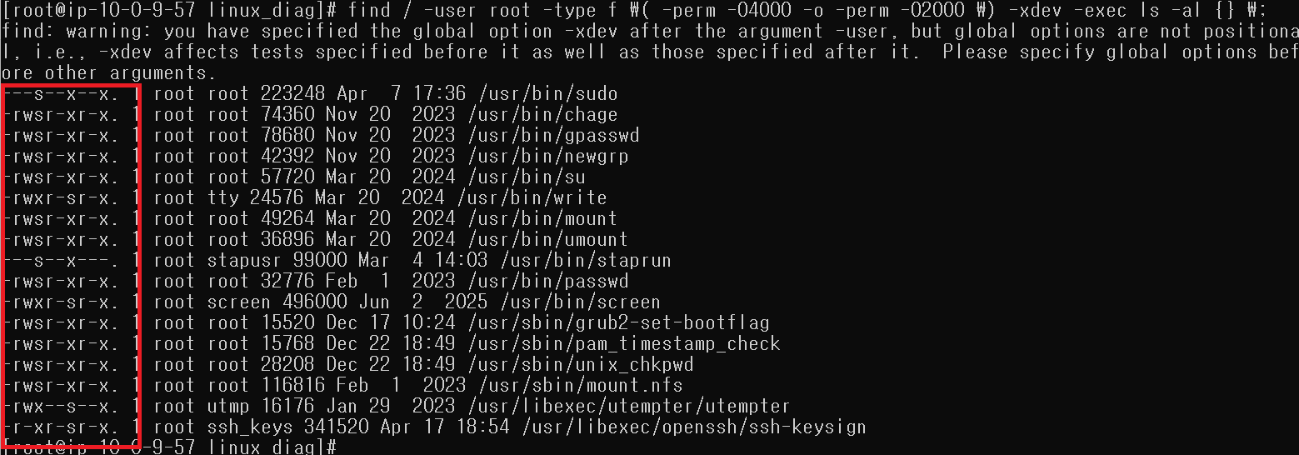
 | U-24 | 사용자, 시스템 환경변수 파일 소유자 및 권한 설정 | 양호: 홈 디렉터리 환경변수 파일 소유자가 root 또는 해당 계정으로 지정되어 있고, 홈 디렉터리 환경변수 파일에 root 계정과 소유자만 쓰기 권한이 부여된 경우 취약: 홈 디렉터리 환경변수 파일 소유자가 root 또는 해당 계정으로 지정되지 않거나, 홈 디렉터리 환경변수 파일에 root 계정과 소유자 외에 쓰기 권한이 부여된 경우 | 양호
 | U-25 | world writable 파일 점검 | 양호: world writable 파일이 존재하지 않거나, 존재 시 설정 이유를 인지하고 있는 경우 취약: world writable 파일이 존재하나 설정 이유를 인지하지 못하고 있는 경우 | 양호 | 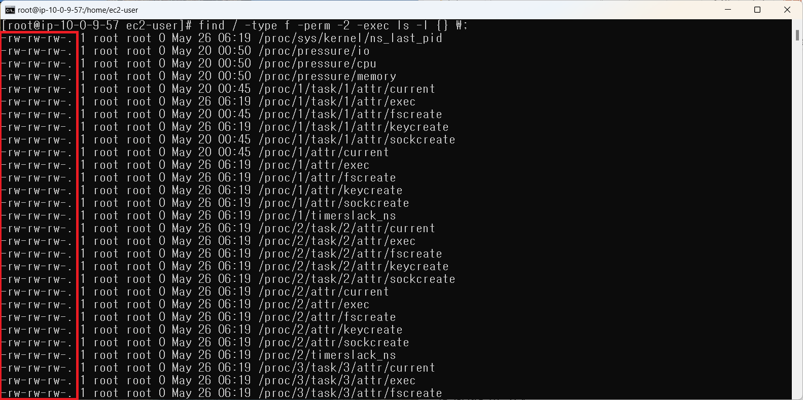 proc, sys, run을 제외하고 검색하는 경우에는 출력 결과 없음
 | U-26 | /dev에 존재하지 않는 device 파일 점검 | 양호: /dev 디렉터리에 대한 파일 점검 후 존재하지 않는 device 파일을 제거한 경우 취약: /dev 디렉터리에 대한 파일 미점검 또는 존재하지 않는 device 파일을 방치한 경우 | 양호
 | U-27 | $HOME/.rhosts, hosts.equiv 사용 금지 | 양호: rlogin, rsh, rexec 서비스를 사용하지 않거나, 사용 시 아래와 같은 설정이 적용된 경우 1. /etc/hosts.equiv 및 $HOME/.rhosts 파일 소유자가 root 또는 해당 계정인 경우 2. /etc/hosts.equiv 및 $HOME/.rhosts 파일 권한이 600 이하인 경우 3. /etc/hosts.equiv 및 $HOME/.rhosts 파일 설정에 “+” 설정이 없는 경우 취약: rlogin, rsh, rexec 서비스를 사용하며 아래와 같은 설정이 적용되지 않은 경우 1. /etc/hosts.equiv 및 $HOME/.rhosts 파일 소유자가 root 또는 해당 계정이 아닌 경우 2. /etc/hosts.equiv 및 $HOME/.rhosts 파일 권한이 600을 초과한 경우 3. /etc/hosts.equiv 및 $HOME/.rhosts 파일 설정에 “+” 설정이 존재하는 경우 | 양호
 | U-28 | 접속 IP 및 포트 제한 | 양호: 접속을 허용할 특정 호스트에 대한 IP주소 및 포트 제한을 설정한 경우 취약: 접속을 허용할 특정 호스트에 대한 IP주소 및 포트 제한을 설정하지 않은 경우 | 양호 | 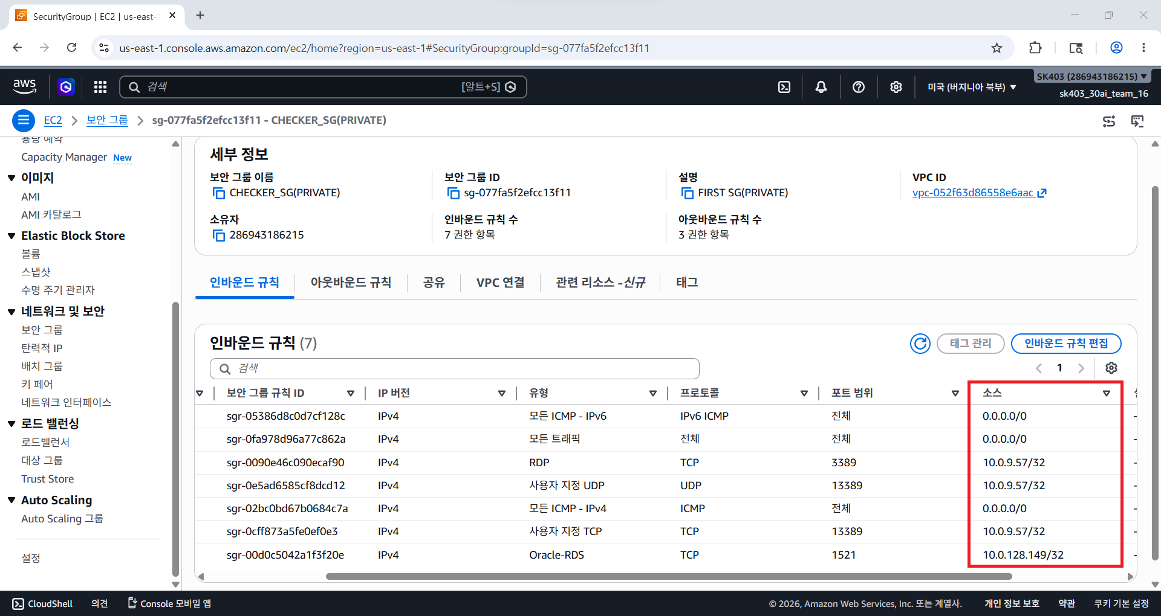 | 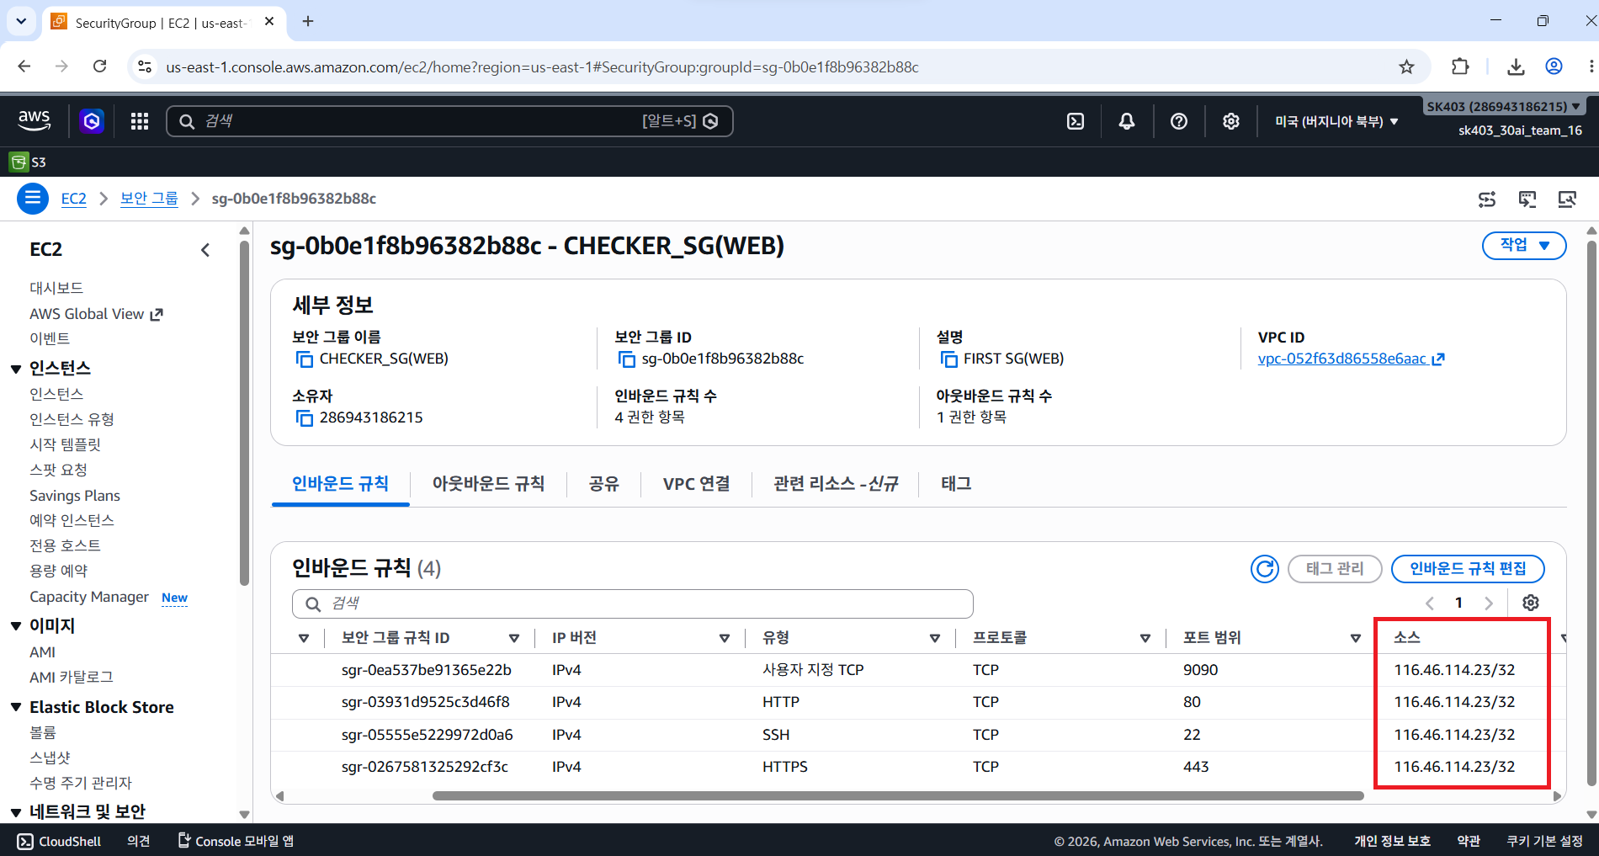
 | U-29 | hosts.lpd 파일 소유자 및 권한 설정 | 양호: /etc/hosts.lpd 파일이 존재하지 않거나, 불가피하게 사용 시 /etc/hosts.lpd 파일의 소유자가 root이고, 권한이 600 이하인 경우 취약: /etc/hosts.lpd 파일이 존재하며, 파일의 소유자가 root가 아니거나, 권한이 600 이하가 아닌 경우 | 양호
 | U-30 | UMASK 설정 관리 | 양호: UMASK 값이 022 이상으로 설정된 경우 취약: UMASK 값이 022 미만으로 설정된 경우 | 양호 | profile 내에는 UMASK 값이 미존재
 | U-31 | 홈 디렉토리 소유자 및 권한 설정 | 양호: 홈 디렉토리 소유자가 해당 계정이고, 타 사용자 쓰기 권한이 제거된 경우 취약: 홈 디렉토리 소유자가 해당 계정이 아니거나, 타 사용자 쓰기 권한이 부여된 경우 | 양호
 | U-32 | 홈 디렉토리로 지정한 디렉토리의 존재 관리 | 양호: 홈 디렉토리가 존재하지 않는 계정이 발견되지 않는 경우 취약: 홈 디렉토리가 존재하지 않는 계정이 발견된 경우 | 양호
 | U-33 | 숨겨진 파일 및 디렉토리 검색 및 제거 | 양호: 불필요하거나 의심스러운 숨겨진 파일 및 디렉토리를 제거한 경우 취약: 불필요하거나 의심스러운 숨겨진 파일 및 디렉토리를 제거하지 않은 경우 | 양호
3. 서비스 관리 | U-34 | Finger 서비스 비활성화 | 양호: Finger 서비스가 비활성화된 경우 취약: Finger 서비스가 활성화된 경우 | 양호
 | U-35 | 공유 서비스에 대한 익명 접근 제한 설정 | 양호: 공유 서비스에 대해 익명 접근을 제한한 경우 취약: 공유 서비스에 대해 익명 접근을 허용한 경우 | 양호
 | U-36 | r 계열 서비스 비활성화 | 양호: 불필요한 r 계열 서비스가 비활성화된 경우 취약: 불필요한 r 계열 서비스가 활성화된 경우 | 양호
 | U-37 | crontab 설정파일 권한 설정 미흡 | 양호: crontab 및 at 명령어에 일반 사용자 실행 권한이 제거되어 있으며, cron 및 at 관련 파일 권한이 640 이하인 경우 취약: crontab 및 at 명령어에 일반 사용자 실행 권한이 부여되어 있으며, cron 및 at 관련 파일 권한이 640 이상인 경우 | 양호
 | U-38 | DoS 공격에 취약한 서비스 비활성화 | 양호: DoS 공격에 취약한 서비스가 비활성화된 경우 취약: DoS 공격에 취약한 서비스가 활성화된 경우 | 양호
 | U-39 | 불필요한 NFS 서비스 비활성화 | 양호: 불필요한 NFS 서비스 관련 데몬이 비활성화된 경우 취약: 불필요한 NFS 서비스 관련 데몬이 활성화된 경우 NFS 서비스를 사용하지 않는 경우 | 양호
 | U-40 | NFS 접근 통제 | 양호: 접근 통제가 설정되어 있으며 NFS 설정 파일 접근 권한이 644 이하인 경우 취약: 접근 통제가 설정되어 있지 않고 NFS 설정 파일 접근 권한이 644를 초과하는 경우 | 양호
 | U-41 | 불필요한 automountd 제거 | 양호: automountd 서비스가 비활성화된 경우 취약: automountd 서비스가 활성화된 경우 | 양호
 | U-42 | 불필요한 RPC 서비스 비활성화 | 양호: 불필요한 RPC 서비스가 비활성화된 경우 취약: 불필요한 RPC 서비스가 활성화된 경우 | 양호
 | U-43 | NIS, NIS+ 점검 | 양호: NIS 서비스가 비활성화되어 있거나, 불가피하게 사용 시 NIS+ 서비스를 사용하는 경우 취약: NIS 서비스가 활성화된 경우 | 양호
 | U-44 | tftp, talk 서비스 비활성화 | 양호: tftp, talk, ntalk 서비스가 비활성화된 경우 취약: tftp, talk, ntalk 서비스가 활성화된 경우 | 양호
 | U-45 | 메일 서비스 버전 점검 | 양호: 메일 서비스 버전이 최신 버전인 경우 취약: 메일 서비스 버전이 최신 버전이 아닌 경우 | N/A | SNMP 메일 서비스 미사용
 | U-46 | 일반 사용자의 메일 서비스 실행 방지 | 양호: 일반 사용자의 메일 서비스 실행 방지가 설정된 경우 취약: 일반 사용자의 메일 서비스 실행 방지가 설정되어 있지 않은 경우 | N/A | SNMP 메일 서비스 미사용
 | U-47 | 스팸 메일 릴레이 제한 | 양호: 릴레이 제한이 설정된 경우 취약: 릴레이 제한이 설정되어 있지 않은 경우 | N/A | SNMP 메일 서비스 미사용
 | U-48 | expn, vrfy 명령어 제한 | 양호: noexpn, novrfy 옵션이 설정된 경우 취약: noexpn, novrfy 옵션이 설정되어 있지 않은 경우 | N/A | SNMP 메일 서비스 미사용
 | U-49 | DNS 보안 버전 패치 | 양호: 주기적으로 패치를 관리하는 경우 취약: 주기적으로 패치를 관리하고 있지 않은 경우 | 양호
 | U-50 | DNS Zone Transfer 설정 | 양호: Zone Transfer를 허가된 사용자에게만 허용한 경우 취약: Zone Transfer를 모든 사용자에게 허용한 경우 | N/A | DNS 서비스 미사용
 | U-51 | DNS 서비스의 취약한 동적 업데이트 설정 금지 | 양호: DNS 서비스의 동적 업데이트 기능이 비활성화되었거나, 활성화 시 적절한 접근통제를 수행하고 있는 경우 취약: DNS 서비스의 동적 업데이트 기능이 활성화 중이며 적절한 접근통제를 수행하고 있지 않은 경우 | N/A | DNS 서비스 미사용
 | U-52 | Telnet 서비스 비활성화 | 양호: 원격 접속 시 Telnet 프로토콜을 비활성화하고 있는 경우 취약: 원격 접속 시 Telnet 프로토콜을 사용하는 경우 | 양호
 | U-53 | FTP 서비스 정보 노출 제한 | 양호: FTP 접속 배너에 노출되는 정보가 없는 경우 취약: FTP 접속 배너에 노출되는 정보가 있는 경우 | N/A | FTP 미사용
 | U-54 | 암호화되지 않는 FTP 서비스 비활성화 | 양호: 암호화되지 않은 FTP 서비스가 비활성화된 경우 취약: 암호화되지 않은 FTP 서비스가 활성화된 경우 | 양호
 | U-55 | FTP 계정 Shell 제한 | 양호: FTP 계정에 /bin/false(/sbin/nologin) 쉘이 부여된 경우 취약: FTP 계정에 /bin/false(/sbin/nologin) 쉘이 부여되어 있지 않은 경우 | 양호
 | U-56 | FTP 서비스 접근 제어 설정 | 양호: 특정 IP주소 또는 호스트에서만 FTP 서버에 접속할 수 있도록 접근 제어 설정을 적용한 경우 취약: FTP 서버에 접근 제어 설정을 적용하지 않은 경우 | N/A | FTP 미사용
 | U-57 | Ftpusers 파일 설정 | 양호: root 계정 접속을 차단한 경우 취약: root 계정 접속을 허용한 경우 | N/A | FTP 미사용
 | U-58 | 불필요한 SNMP 서비스 구동 점검 | 양호: SNMP 서비스를 사용하지 않는 경우 취약: SNMP 서비스를 사용하는 경우 | 양호
 | U-59 | 안전한 SNMP 버전 사용 | 양호: SNMP 서비스를 v3 이상으로 사용하는 경우 취약: SNMP 서비스를 v2 이하로 사용하는 경우 | N/A | SNMP 서비스 미사용
 | U-60 | SNMP Community String 복잡성 설정 | 양호: SNMP Community String 기본값인 “public”, “private”이 아닌 영문자, 숫자 포함 10자리 이상 또는 영문자, 숫자, 특수문자 포함 8자리 이상인 경우 ※ SNMP v3의 경우 별도 인증 기능을 사용하고, 해당 비밀번호가 복잡도를 만족하는 경우 취약: 아래의 내용 중 하나라도 해당되는 경우 1. SNMP Community String 기본값인 “public”, “private”일 경우 2. 영문자, 숫자 포함 10자리 미만인 경우 3. 영문자, 숫자, 특수문자 포함 8자리 미만인 경우 | N/A | SNMP 서비스 미사용
 | U-61 | SNMP Access Control 설정 | 양호: SNMP 서비스에 접근 제어 설정이 되어 있는 경우 취약: SNMP 서비스에 접근 제어 설정이 되어 있지 않은 경우 | N/A | SNMP 서비스 미사용
 | U-62 | 로그인 시 경고 메시지 설정 | 양호: 서버 및 Telnet, FTP, SMTP, DNS 서비스에 로그온 시 경고 메시지가 설정된 경우 취약: 서버 및 Telnet, FTP, SMTP, DNS 서비스에 로그온 시 경고 메시지가 설정되어 있지 않은 경우 | 양호 | 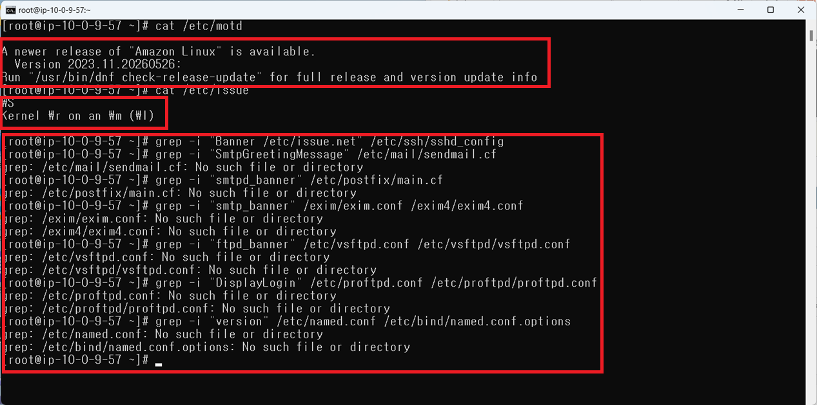
 | U-63 | sudo 명령어 접근 관리 | 양호: /etc/sudoers 파일 소유자가 root이고, 파일 권한이 640인 경우 취약: /etc/sudoers 파일 소유자가 root가 아니거나, 파일 권한이 640을 초과하는 경우 | 양호
4. 패치 관리 | U-64 | 주기적 보안 패치 및 벤더 권고사항 적용 | 양호: 패치 적용 정책을 수립하여 주기적으로 패치 관리를 하고 있으며, 패치 관련 내용을 확인하고 적용하였을 경우 취약: 패치 적용 정책을 수립하지 않고 주기적으로 패치 관리를 하지 않거나, 패치 관련 내용을 확인하지 않고 적용하지 않고 있는 경우 | 취약 | 보안 담당자의 부재로 패치 적용 정책을 수립하지 않고 주기적으로 패치 관리를 하지 않음
5. 로그 관리 | U-65 | NTP 및 시각 동기화 설정 | 양호: NTP 및 시각 동기화 설정이 기준에 따라 적용된 경우 취약: NTP 및 시각 동기화 설정이 기준에 따라 적용되어 있지 않은 경우 | 양호
 | U-66 | 정책에 따른 시스템 로깅 설정 | 양호: 로그 기록 정책이 보안 정책에 따라 설정되어 수립되어 있으며, 로그를 남기고 있는 경우 취약: 로그 기록 정책 미수립 또는 정책에 따라 설정되어 있지 않거나, 로그를 남기고 있지 않은 경우 | 양호
 | U-67 | 로그 디렉터리 소유자 및 권한 설정 | 양호: 디렉터리 내 로그 파일의 소유자가 root이고, 권한이 644 이하인 경우 취약: 디렉터리 내 로그 파일의 소유자가 root가 아니거나, 권한이 644를 초과하는 경우 | 양호 | 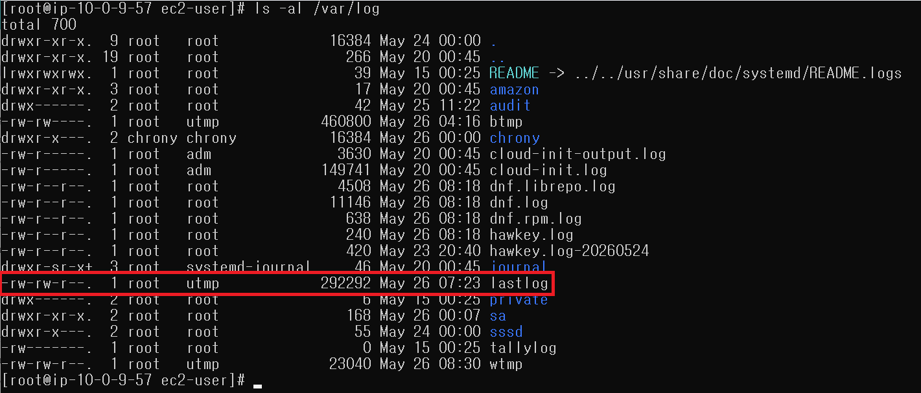 lastlog의 권한이 664임 | 